Титульный лист
Общероссийская спортивная общественная организация "Национальная федерация бадминтона России"
Общественная физкультурно-оздоровительная организация "Федерация бадминтона Алтайского края"

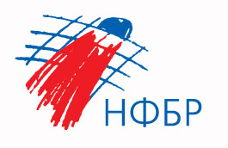

ОТЧЕТ
Главной судейской коллегии
о проведении
всероссийских юниорских и юношеских соревнований по бадминтону в честь 65-летия полета первого человека в комос

0240002611Я

10 -11 апреля 2026 г.

г. Барнаул, Алтаский край

